UML
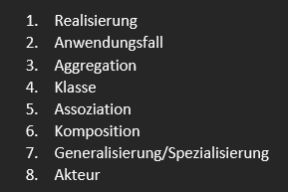

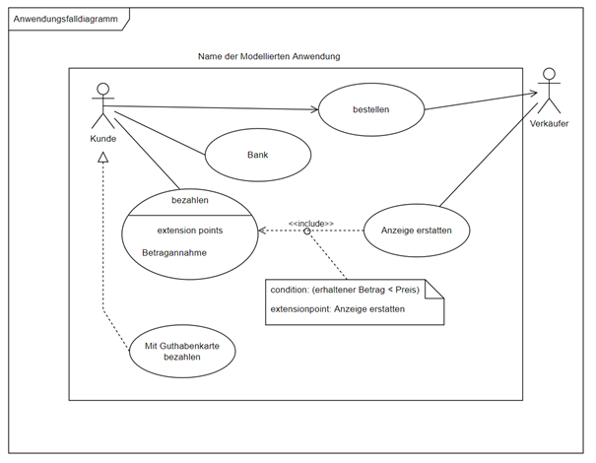
7.
Use-Case : Restaurant
 |  | 7 Fehler finden und markieren | 1. Akteuer innerhalb des Systems
 |  |  | 2. Falsche gerichtete Assoziation
 |  |  | 3. Bank ist kein Anwendungsfall
 |  |  | 4. Realisierung Anwendungsfall zum Akteur
1.
 |  |  | 5. Include falsch, ist ein extends
2.
 |  |  | 6. Falsche Benennung des Extention Points
 |  |  | 7. Name an falscher Stelle
UML Element | Name
3.
 | 7

5.
 | 8

 | 5

4.
6.
 | 4

 | 6

 | 3

 | 2

 | 1 | Fehler finden im Klassendiagramm

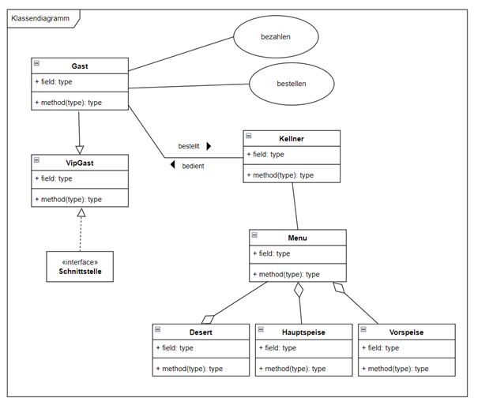
1.
 |  |  | 1. Anwendungsfaelle im Klassendiagramm
 |  |  | 2. Pfeil muss von Klasse zu Interface
 |  |  | 3. Falsche Pfeilrichtung Pfeil muss von Kind zu Elternklasse
 |  |  | 4. Falsche Pfeilrichtung Pfeil muss vom Teil zum Ganzen
3.

2.

4.

Definitionen
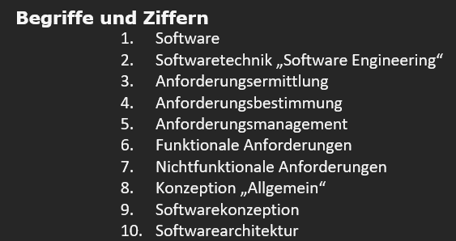
Definitionen und Beschreibungen | Begriff
Die genaue Ermittlung der Anforderungen des Kunden Sammlung und Auswertung der Anforderungen Beschreibung der nicht- und funktionalen Anforderungen | 3
Eine Sammlung von Programmen, deren Daten und Dokumenten | 1
Steuerung und Verwaltungen der Anforderungen | 5
Beschäftigt sich mit der Entwicklung von Softwares mittels der bereitgestellten Methode, Entwicklungswerkzeuge und deren systematischen Verwendung | 2
Das Analysieren der aufgeschriebenen Anforderungen | 4
Beschreiben die Ausführungsqualität zur Laufzeit, wie: Erlernbarkeit, Wiederverwendbarkeit, Effizienz, Sicherheit, Zuverlässigkeit, usw. | 7
▪ gilt als wichtiger Bestandteil der Softwareentwicklung ▪ beginnt mit der Analyse der Kundenanforderungen ▪ basierend auf die Komplexität der zu entwickelnden Software ▪ es bedeutet, die Entwicklungsprozesse transparenter zu machen ▪ Frühzeitige Erkennung von möglichen auftretenden Problemen während des Entwicklungsprozesses | 9
Ist die Umfassung einzelner bzw. mehrerer Softwareelemente eines Systems und deren Zusammenhang und die Beziehungen zwischen den Elementen mit der Betrachtung der sichtbaren Eigenschaften (Schnittstellen) | 10
Ist die Modellierung realer Objekte deren Verhalten und Beziehungen. | 8
Legen fest, wie der Benutzer mit dem System interagiert, z.B. mit einem Anwendungsfalldiagramm, also was tatsächlich das System tut | 6

